กางเต็นท์
ผังที่นอนกางเต็นท์ในอาคาร โครงการปลูกป่าฯ บ้านเปียงก่อ อ.เฉลิมพระเกียรติ จ.น่าน

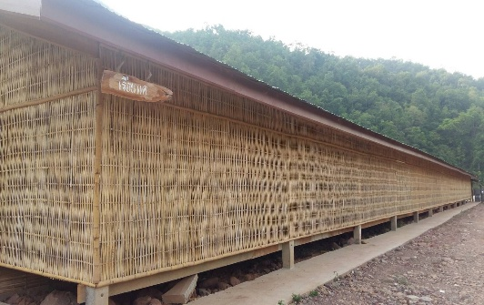
ที่พัก |  | ลักษณะ | จำนวน | หมายเหตุ
เรือนแค |  | เต็นท์ | 25 | ฝั่งนอน ชาย

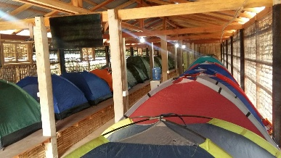

รายชื่อฝั่งนอนชาย
ลำดับที่ | ชื่อ-นามสกุล
1 | เจษฎา ปาใหม่ เจษ 086-3772446
2 | เติมพงศ์ กิจจานุลักษ์ บุ๊คบิ๊ก 088-2338498
3 | ชาติชาย วงษ์ชะอุ่ม ชาติ 083-0583736
4 | ธนัช เต็งอำนวย แบงค์ 064-6241535
5 | นพดล บุตรสาทร เปา 087-9335784
6 | น่านนที ศรีราษฎร์ น่าน 085-8154498
7 | กันตภณ ตัณฑ์เจริญ ตี๋ 097-0295817
8 | ณรงค์ชัย เต็นยะ อ้วน 086-4096530
9 | ศิริพงษ์ บาลทะจักร์ แมน 095-4489166
10 | ปฏิภาณ สมบูรณ์ผล ลูกปืน 099-2455394
11 | ภาตะวัน โตปินใจ ณุ 090-0548744
12 | ร่มธรรม ขำนุรักษ์ หวาย 095-5019838
13 | สรศักดิ์ เอมบำรุง ต่อ 095-9182062
14 | สุทธิชัย เดชศรี น้อย 089-9715443
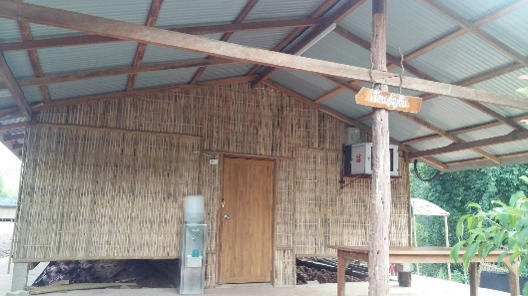
เรือนอัญชัน |  | เต็นท์ | 25 | ฝั่งนอน หญิง

รายชื่อฝั่งนอนหญิง
ลำดับที่ | ชื่อ-นามสกุล
1 | เสาวลักษณ์ อุ่มสุข ต๊งเหน่ง 099-1073692
2 | ใบเตย เจริญพิทยา ใบเตย 063-5196466
3 | กฤติภรณ์ ทองใบใหญ่ โอปอ 087-5119303
4 | กองเงิน จิตต์สัทธา แพง 099-3591639
5 | คีรติกา พิมพ์นนท์ พีนัท 095-4484030
6 | จิรัฏฐา วิลัย เบญ 087-8709203
7 | ชนัญญาพันธ์ ภาณุพงษ์สุรภา โจดี้ 094-9245451
8 | ฐาปนีย์ ดวงฉายจรัสไชย มิก 091-4357335
9 | ณัฐณิชา รักจุ้ย เพียว 062-0706777
10 | ณิชากร บัวทรัพย์ ดีจัง 081-9071008
11 | ศิญาภรณ์ ศรศิริ เบลล์ 063-3434739
12 | จุฑารัตน์ พรมโสภา มิ้งค์ 092-2511015
13 | นภัสสร ลีระสันทัดกุล ภัส 085-0867374
14 | นฤพร เบญญาอภิกุล พร 084-6519819​
15 | ณัฐธิตา ลิ่มไพบูลย์ ใบเฟิร์น 091-8871375
16 | ปวิณา วัฒนาภา เต๋อ 096-5513240
17 | ปัทมวรรณ ลิมปนเวทยานนท์ ลูกปัด 098-2814062
18 | ปิ่นมณี อายุมั่น ฝ้าย 088-2284928
19 | พรผกาญจน์ แซ่แต้ ฝน 091-7371967
20 | พรศิริ เบ็ญจสุวรรณ ต่าย 082-7970622
21 | พิชญ์สินี เหล่าปรีชากุล เบนโตะ 061-6561632
22 | พิชญาภา ทิพย์พิมพ์วงศ์ ออย 082-4987827
23 | พิมพ์ชนก แอนสุวรรณ์ พิม 088-2372567
24 | สัณห์สิรี จงภู่ ซอ 087-7500165
25 | สุดารัตน์ ชูคดี นิว 087-3969336

บ้านริมน้ำน่าน
แผนผังที่พัก ณ สำนักงานโครงการปลูกป่าสร้างคนฯ บ้านเปียงก่อ ตำบลขุนน่าน ตำบลเฉลิมพระเกียรติ จังหวัดน่าน


บ้านพระเจ้าห้าพระองค์
 | ลำดับ | รายชื่อ | หมายเหตุ
 | 1 | กันต์ ศรีทันดร กันต์ 081-8366682 | Staff ชาย
 | 2 | วัชร เดโชพลชัย มิว 085-807-0048 | Staff ชาย
 | 3 | สุรัชร์ ตันติรานนท์ เฟรียร์ 082-899-0055 | Staff ชาย


บ้านกาแฟ
 | ลำดับ | รายชื่อ | หมายเหตุ
 | 1 | ฐานวีร์ พงศ์พศวัต ลิ้ง 083-7511164 | Staff ชาย
 | 2 | ชวิน ทิพย์ธนะกาญจน์ กอล์ฟ 086-5155595 | Staff ชาย


บ้านชาอัสสัม
 | ลำดับ | รายชื่อ | หมายเหตุ
 | 1 | ซอลีฮ๊ะ กอฮิง ซอล 080-8727358 | หญิง
 | 2 | นูรีซัน ฆอดอ ซูซาน 080-7070802 | หญง
 | 3 | อภิชญา วินิจชัยนันท์ ขนุน 094-6500605 | หญิง
 | 4 | ระลินทิพย์ อินทรมณเทียร เล็ก 098-2749579 | หญิง
 | 5 | ลลิญา แผนกระโทก เฟิร์น 081-8523718 | หญิง
 | 6 |  | หญิง

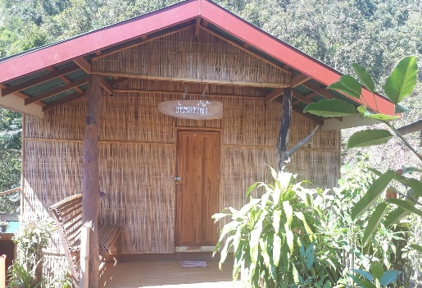
บ้านหวายน้ำผึ้ง
 | ลำดับ | รายชื่อ | หมายเหตุ
 | 1 | นูรูลฮูดา มะ ฮูดา 089-9780899 | หญิง
 | 2 | มูนา สันหรน มูนา 088-7555925 | หญง
 | 3 | รวงข้าว ประชุมชน ข้าว 092-5265353 | หญิง
 | 4 | รุจิราภา นาแรมงาม ฟาง 085-4345169 | หญิง
 | 5 | วรกัญญา มีสุข ปอม-ปอม 090-9829987 | หญิง
 | 6 |  | หญิง

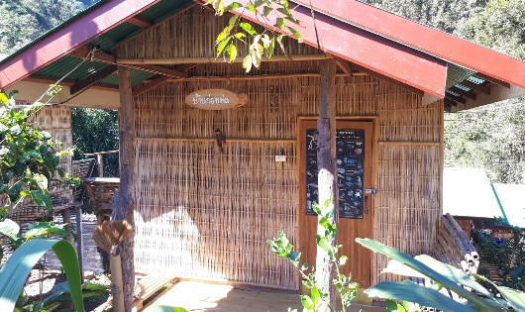
บ้านก่อหม่น
 | ลำดับ | รายชื่อ | หมายเหตุ
 | 1 | ปิยังกูร บุญศิริ มะกรูด 086-9812911 | Staff ชาย
 | 2 | ณัฐพล จิตต์สุกใส แบงค์ 086-3630552 | Staff ชาย

